winereport-270325.85658
Rekkefølge | 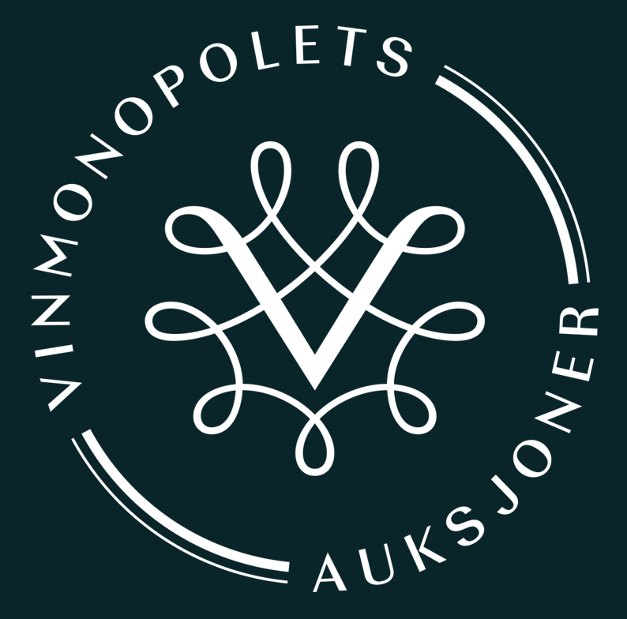 Kategori | Dato | Antall | Liter pr flaske | Tittel | Årgang | Produsent | Emballasje | Verdivurdering | Minstepris | Varetype | Land | Region | Distrikt
1 | Vin | 2025-04-09 | 1 | 0.375 | Gewurztraminer Selection de Grains Nobles | 1988 | Hugel & Fils |  | kr 450 | kr 360 | Hvitvin | Frankrike | Alsace
2 | Vin | 2025-04-09 | 1 | 0.75 | Gewurztraminer Selection de Grains Nobles | 1989 | Hugel & Fils |  | kr 900 | kr 720 | Hvitvin | Frankrike | Alsace
3 | Vin | 2025-04-09 | 1 | 0.75 | Riesling Muenchberg Grand Cru | 1999 | Ostertag |  | kr 700 | kr 560 | Hvitvin | Frankrike | Alsace
4 | Vin | 2025-04-09 | 1 | 0.75 | Domaine de Chevalier Blanc | 2007 | Domaine de Chevalier |  | kr 1,100 | kr 880 | Hvitvin | Frankrike | Bordeaux | Pessac-Leognan
5 | Vin | 2025-04-09 | 1 | 0.375 | Chateau de Fargues | 1994 | Chateau de Fargues |  | kr 400 | kr 320 | Hvitvin | Frankrike | Bordeaux | Sauternes
6 | Vin | 2025-04-09 | 1 | 0.375 | Chateau d'Yquem | 1996 | Chateau d'Yquem |  | kr 1,600 | kr 1,280 | Hvitvin | Frankrike | Bordeaux | Sauternes
7 | Vin | 2025-04-09 | 3 | 0.75 | Chateau Beau Site | 2005 | Chateau Beau Site |  | kr 900 | kr 720 | Rødvin | Frankrike | Bordeaux | Saint-Estephe
8 | Vin | 2025-04-09 | 1 | 0.75 | Chateau Cos d'Estournel | 1983 | Chateau Cos d'Estournel |  | kr 1,250 | kr 1,000 | Rødvin | Frankrike | Bordeaux | Saint-Estephe
9 | Vin | 2025-04-09 | 1 | 0.75 | Chateau Cos d'Estournel | 1990 | Chateau Cos d'Estournel |  | kr 2,500 | kr 2,000 | Rødvin | Frankrike | Bordeaux | Saint-Estephe
10 | Vin | 2025-04-09 | 1 | 1.5 | Chateau de Pez | 1982 | Chateau de Pez |  | kr 600 | kr 480 | Rødvin | Frankrike | Bordeaux | Saint-Estephe
11 | Vin | 2025-04-09 | 1 | 0.75 | Chateau La Croix St Estephe | 2009 | Chateau La Croix St Estephe |  | kr 400 | kr 320 | Rødvin | Frankrike | Bordeaux | Saint-Estephe
12 | Vin | 2025-04-09 | 1 | 0.75 | Chateau Lafon Rochet | 1995 | Chateau Lafon Rochet |  | kr 650 | kr 520 | Rødvin | Frankrike | Bordeaux | Saint-Estephe
13 | Vin | 2025-04-09 | 2 | 0.75 | Chateau Lafon Rochet | 2018 | Chateau Lafon Rochet |  | kr 1,200 | kr 960 | Rødvin | Frankrike | Bordeaux | Saint-Estephe
14 | Vin | 2025-04-09 | 2 | 0.75 | Chateau Meyney | 1990 | Chateau Meyney |  | kr 1,200 | kr 960 | Rødvin | Frankrike | Bordeaux | Saint-Estephe
15 | Vin | 2025-04-09 | 1 | 0.75 | Chateau Meyney | 1994 | Chateau Meyney |  | kr 450 | kr 360 | Rødvin | Frankrike | Bordeaux | Saint-Estephe
16 | Vin | 2025-04-09 | 2 | 0.75 | La Dame de Montrose | 1998 | Chateau Montrose |  | kr 1,400 | kr 1,120 | Rødvin | Frankrike | Bordeaux | Saint-Estephe
17 | Vin | 2025-04-09 | 2 | 0.75 | Chateau Montrose | 1986 | Chateau Montrose |  | kr 3,800 | kr 3,040 | Rødvin | Frankrike | Bordeaux | Saint-Estephe
18 | Vin | 2025-04-09 | 1 | 0.75 | Chateau Montrose | 1988 | Chateau Montrose |  | kr 1,250 | kr 1,000 | Rødvin | Frankrike | Bordeaux | Saint-Estephe
19 | Vin | 2025-04-09 | 2 | 0.75 | Chateau Montrose | 2010 | Chateau Montrose |  | kr 3,900 | kr 3,120 | Rødvin | Frankrike | Bordeaux | Saint-Estephe
20 | Vin | 2025-04-09 | 2 | 0.75 | Chateau Phelan Segur | 1996 | Chateau Phelan Segur |  | kr 1,400 | kr 1,120 | Rødvin | Frankrike | Bordeaux | Saint-Estephe
21 | Vin | 2025-04-09 | 2 | 0.75 | Chateau Phelan Segur | 1997 | Chateau Phelan Segur |  | kr 1,300 | kr 1,040 | Rødvin | Frankrike | Bordeaux | Saint-Estephe
22 | Vin | 2025-04-09 | 1 | 0.75 | Chateau Phelan Segur | 1997 | Chateau Phelan Segur |  | kr 650 | kr 520 | Rødvin | Frankrike | Bordeaux | Saint-Estephe
23 | Vin | 2025-04-09 | 1 | 1.5 | Tronquoy de Sainte Anne | 2010 | Chateau Tronquoy Lalande |  | kr 500 | kr 400 | Rødvin | Frankrike | Bordeaux | Saint-Estephe
24 | Vin | 2025-04-09 | 1 | 0.75 | Chateau Tronquoy Lalande | 2010 | Chateau Tronquoy Lalande |  | kr 400 | kr 320 | Rødvin | Frankrike | Bordeaux | Saint-Estephe
25 | Vin | 2025-04-09 | 2 | 0.75 | Chateau Batailley | 1989 | Chateau Batailley |  | kr 1,800 | kr 1,440 | Rødvin | Frankrike | Bordeaux | Pauillac
26 | Vin | 2025-04-09 | 1 | 0.75 | Chateau Batailley | 1992 | Chateau Batailley |  | kr 500 | kr 400 | Rødvin | Frankrike | Bordeaux | Pauillac
27 | Vin | 2025-04-09 | 3 | 0.75 | Chateau Batailley | 2000 | Chateau Batailley |  | kr 2,100 | kr 1,680 | Rødvin | Frankrike | Bordeaux | Pauillac
28 | Vin | 2025-04-09 | 1 | 0.75 | Chateau Clerc Milon | 2005 | Chateau Clerc Milon |  | kr 800 | kr 640 | Rødvin | Frankrike | Bordeaux | Pauillac
29 | Vin | 2025-04-09 | 1 | 0.75 | Chateau Clerc Milon | 2005 | Chateau Clerc Milon |  | kr 800 | kr 640 | Rødvin | Frankrike | Bordeaux | Pauillac
30 | Vin | 2025-04-09 | 1 | 0.75 | Chateau d'Armailhac | 1995 | Chateau d'Armailhac |  | kr 700 | kr 560 | Rødvin | Frankrike | Bordeaux | Pauillac
31 | Vin | 2025-04-09 | 1 | 0.75 | Chateau d'Armailhac | 1997 | Chateau d'Armailhac |  | kr 700 | kr 560 | Rødvin | Frankrike | Bordeaux | Pauillac
32 | Vin | 2025-04-09 | 1 | 0.75 | Chateau Grand Puy Ducasse | 1982 | Chateau Grand Puy Ducasse |  | kr 750 | kr 600 | Rødvin | Frankrike | Bordeaux | Pauillac
33 | Vin | 2025-04-09 | 1 | 0.75 | Chateau Grand Puy Ducasse | 1995 | Chateau Grand Puy Ducasse |  | kr 750 | kr 600 | Rødvin | Frankrike | Bordeaux | Pauillac
34 | Vin | 2025-04-09 | 1 | 0.75 | Chateau Grand Puy Ducasse | 1997 | Chateau Grand Puy Ducasse |  | kr 650 | kr 520 | Rødvin | Frankrike | Bordeaux | Pauillac
35 | Vin | 2025-04-09 | 1 | 0.75 | Chateau Grand Puy Lacoste | 1998 | Chateau Grand Puy Lacoste |  | kr 1,000 | kr 800 | Rødvin | Frankrike | Bordeaux | Pauillac
36 | Vin | 2025-04-09 | 2 | 0.75 | Chateau Grand Puy Lacoste | 2012 | Chateau Grand Puy Lacoste |  | kr 1,500 | kr 1,200 | Rødvin | Frankrike | Bordeaux | Pauillac
37 | Vin | 2025-04-09 | 1 | 0.75 | Pauillac Reserve Speciale | 2004 | Barons de Rothschild (Lafite) |  | kr 350 | kr 280 | Rødvin | Frankrike | Bordeaux | Pauillac
38 | Vin | 2025-04-09 | 3 | 0.75 | Carruades de Lafite | 1998 | Chateau Lafite Rothschild |  | kr 4,800 | kr 3,840 | Rødvin | Frankrike | Bordeaux | Pauillac
39 | Vin | 2025-04-09 | 1 | 0.75 | Chateau Lafite Rothschild | 1975 | Chateau Lafite Rothschild |  | kr 4,000 | kr 3,200 | Rødvin | Frankrike | Bordeaux | Pauillac
40 | Vin | 2025-04-09 | 1 | 0.75 | Chateau Lafite Rothschild | 1982 | Chateau Lafite Rothschild |  | kr 13,000 | kr 10,400 | Rødvin | Frankrike | Bordeaux | Pauillac
41 | Vin | 2025-04-09 | 12 | 0.75 | Chateau Lafite Rothschild | 1986 | Chateau Lafite Rothschild | OWC | kr 93,000 | kr 74,400 | Rødvin | Frankrike | Bordeaux | Pauillac
42 | Vin | 2025-04-09 | 1 | 1.5 | Chateau Lafite Rothschild | 1989 | Chateau Lafite Rothschild |  | kr 12,500 | kr 10,000 | Rødvin | Frankrike | Bordeaux | Pauillac
43 | Vin | 2025-04-09 | 1 | 0.75 | Les Forts de Latour | 1970 | Chateau Latour |  | kr 1,750 | kr 1,400 | Rødvin | Frankrike | Bordeaux | Pauillac
44 | Vin | 2025-04-09 | 1 | 0.75 | Chateau Latour | 1981 | Chateau Latour |  | kr 1,800 | kr 1,440 | Rødvin | Frankrike | Bordeaux | Pauillac
45 | Vin | 2025-04-09 | 1 | 1.5 | Chateau Latour | 1986 | Chateau Latour |  | kr 8,000 | kr 6,400 | Rødvin | Frankrike | Bordeaux | Pauillac
46 | Vin | 2025-04-09 | 2 | 0.75 | Chateau Latour | 1986 | Chateau Latour |  | kr 8,000 | kr 6,400 | Rødvin | Frankrike | Bordeaux | Pauillac
47 | Vin | 2025-04-09 | 1 | 0.75 | Chateau Latour | 1986 | Chateau Latour |  | kr 4,000 | kr 3,200 | Rødvin | Frankrike | Bordeaux | Pauillac
48 | Vin | 2025-04-09 | 1 | 0.75 | Chateau Latour | 1986 | Chateau Latour |  | kr 4,000 | kr 3,200 | Rødvin | Frankrike | Bordeaux | Pauillac
49 | Vin | 2025-04-09 | 1 | 0.75 | Chateau Latour | 1988 | Chateau Latour |  | kr 4,000 | kr 3,200 | Rødvin | Frankrike | Bordeaux | Pauillac
50 | Vin | 2025-04-09 | 1 | 0.75 | Chateau Latour | 1990 | Chateau Latour |  | kr 6,750 | kr 5,400 | Rødvin | Frankrike | Bordeaux | Pauillac
...

